Planimetrie
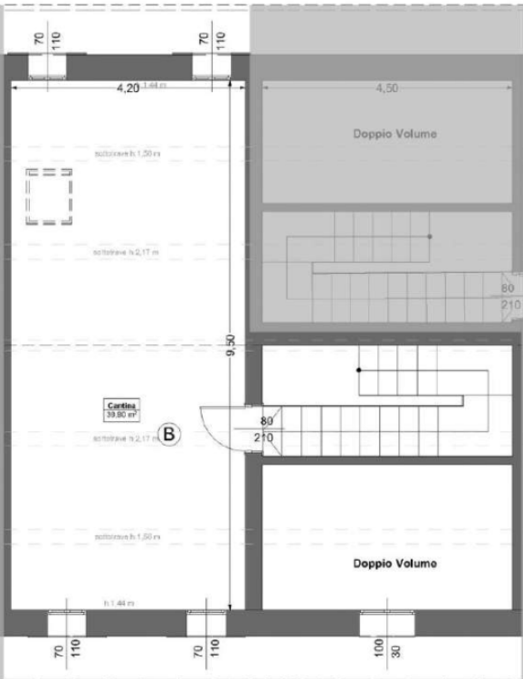
Planimetria piano terra | Planimetria primo piano
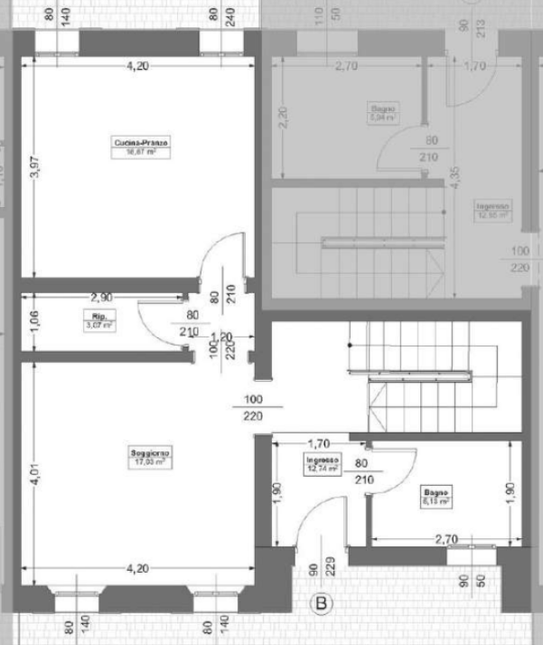
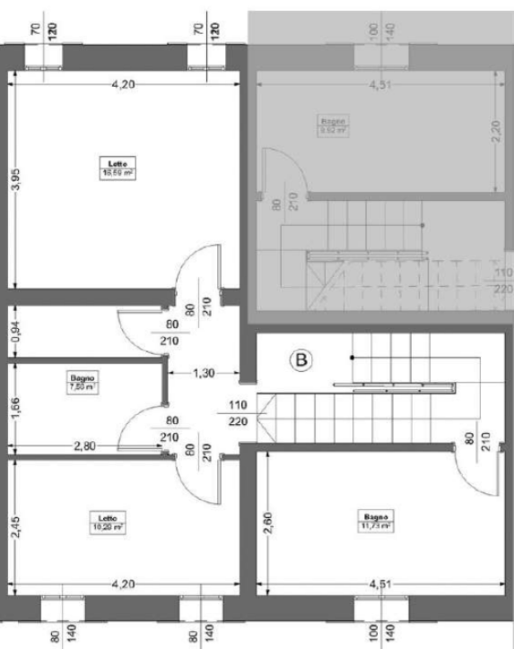

Planimetria piano secondo

Planimetrie con rendering
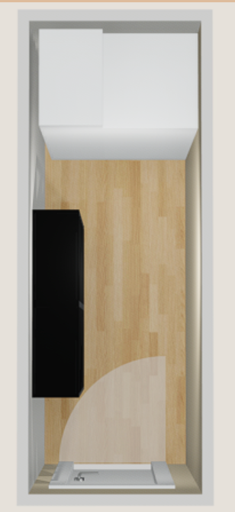
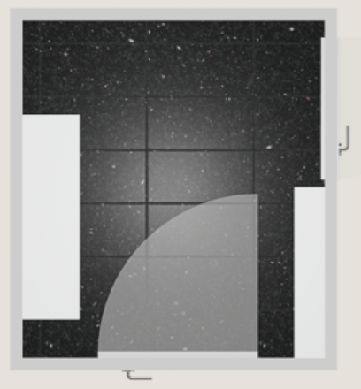
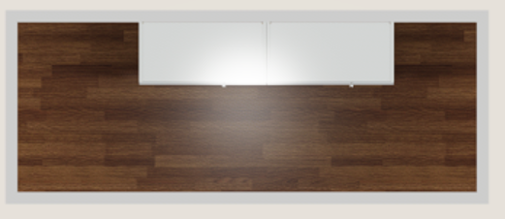
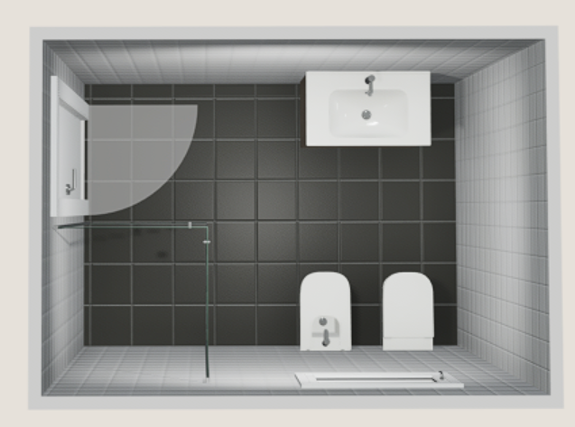
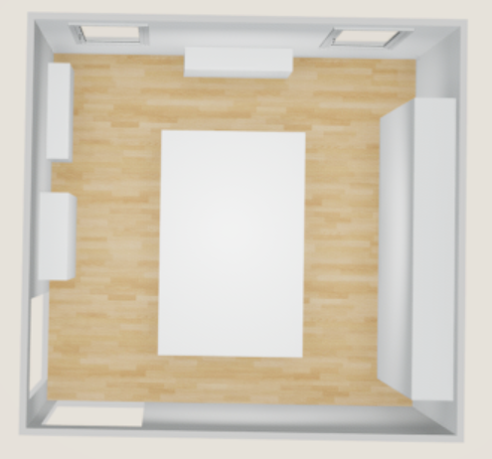
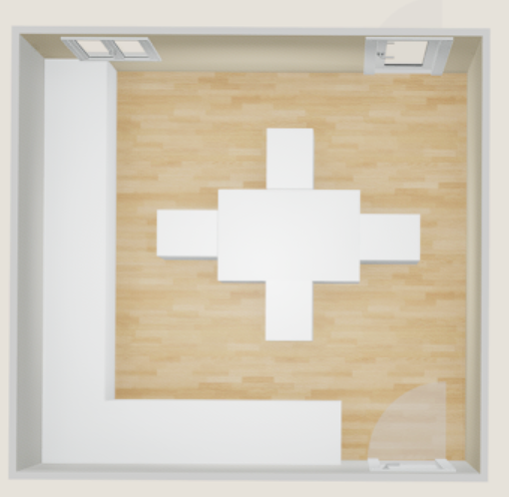
Planimetria piano terra

Planimetrie con rendering 1°
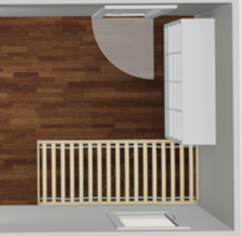
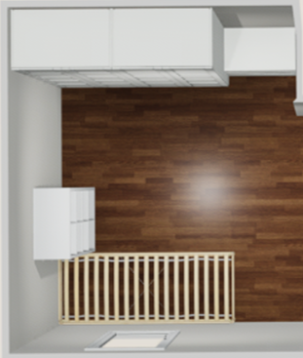
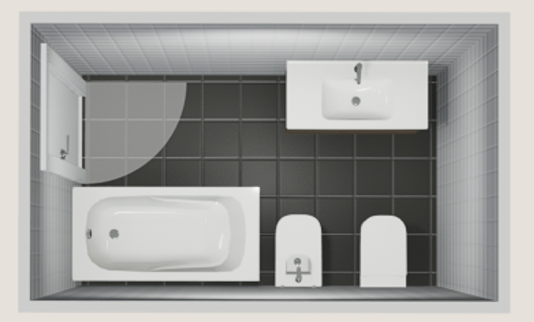
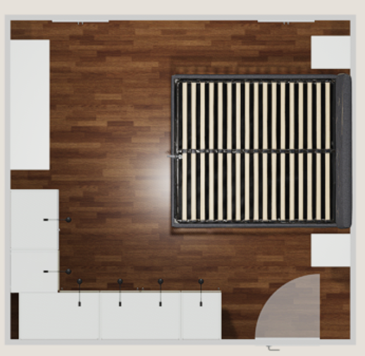
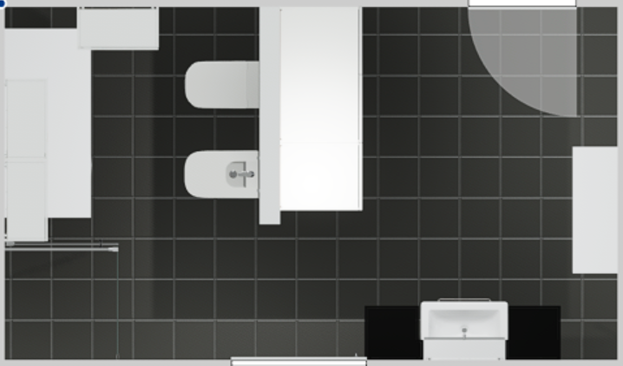
Planimetria primo piano

Planimetrie con rendering 2°
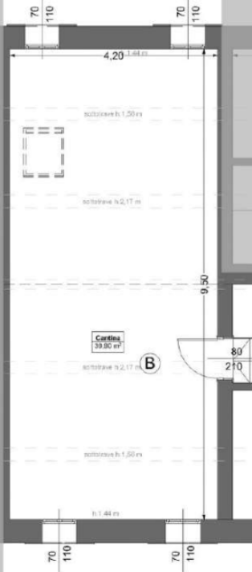
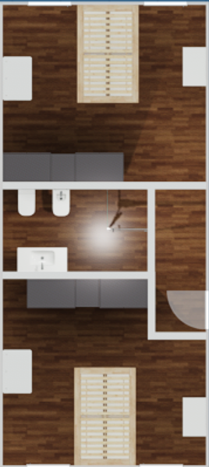
Planimetria secondo piano

Mobili
Acquisto mobili
Articolo | Costo | RIFERIMENTO | NEGOZIO
Armadio ingresso | 270 | COME DA PROGETTO 32V2DW2 | IKEA
Mobile bagno | 250 | DEGHI CODICE AGP-1CZL | DEGHI
Box doccia piano terra | 300 | DA VERIFICARE ACQUISTO (100X80) | DOVE COSTA MENO
Box doccia piano primo | 300 | DA VERIFICARE ACQUISTO (100X80) | DOVE COSTA MENO | Acquisti in sospeso e non confermati
Box doccia piano ammezzato | 300 | DA VERIFICARE ACQUISTO (90X90) | DOVE COSTA MENO
Frigo | 1000 | HISENSE - Frigorifero 4 porte RF632N4WIE1 ClasseE 485lt-Inox | DOVE COSTA MENO (PRZZO DA 700 A 1000 IN BASE ALLE OFFERTE
Letto | 320 | DEGHI CODICE MVK-MTC (190X160) | DEGHI
Armadio camera | 1410 | COME DA PROGETTO IKEA 32SVGKH | IKEA
mobile lavanderia | 115 | COME DA PROGETTO IKEA 32VBFHB | IKEA
Cassettiera | 190 | COME DA PROGETTO IKEA 32SVGKH | IKEA
Colonna ripostiglio | 230 | 895.742.07 METOD | IKEA
comodini | 100 | COME DA PROGETTO IKEA 32SVGKH | IKEA

Totale | 4785

Progetti IKEA
PIANO TERRA
Salotto | 32V3SK6 | 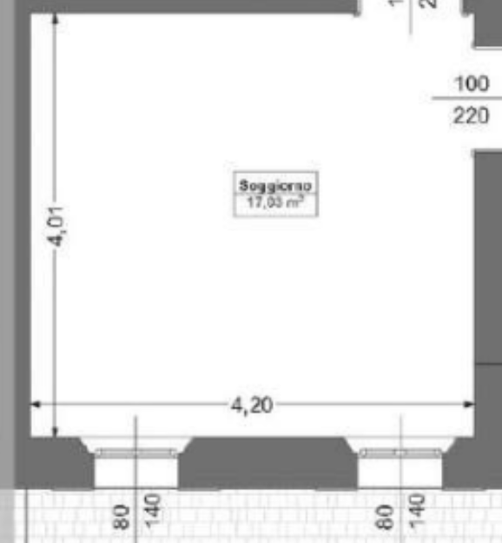 | Rendering Arredi
Ripostiglio | 32V95QG |  | Rendering Arredi
Cucina | 33RDNT2 |  | Rendering Arredi
Armadio ingresso | 32V2DW2 |  | Rendering Arredi
Ingresso | 32V9Q84 |  | Rendering Arredi
Bagno piano terra | 32V2Z9J |  | Rendering Arredi
PRIMO PIANO E AMMEZZATO
Camera matrimoniale | 32SVGKH |  | Rendering Arredi
Camera bimbe | 32T74GD |  | Rendering Arredi
Bagno primo piano | 32V36ZR |  | Rendering Arredi
Bagno ammezzato | 32TZFNG |  | Rendering Arredi
SECONDO PIANO
Mansarda | 32VCCV2 |  | Rendering Arredi

Cucina
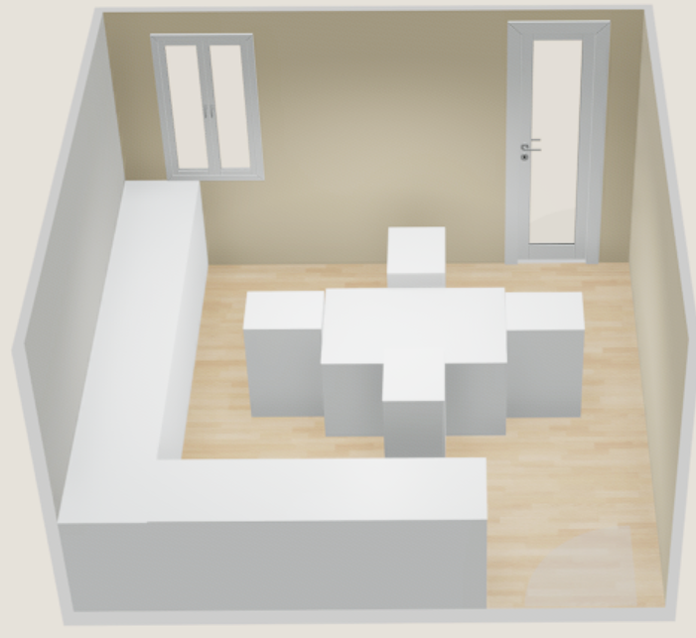

Ripostiglio
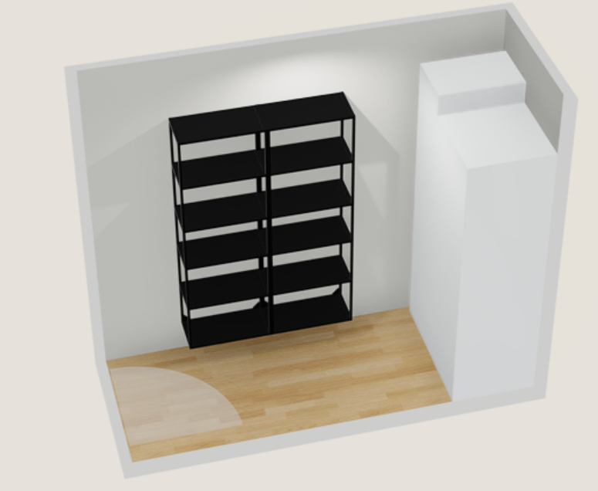

Ingresso
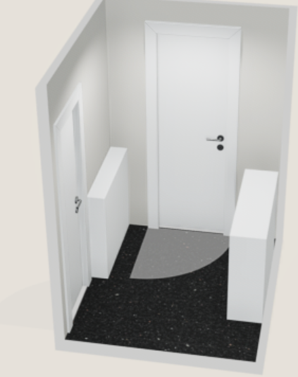

Armadio ingresso
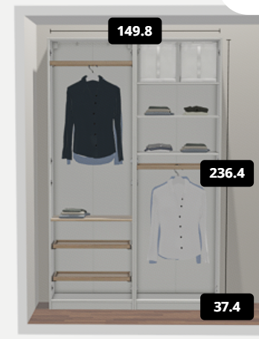
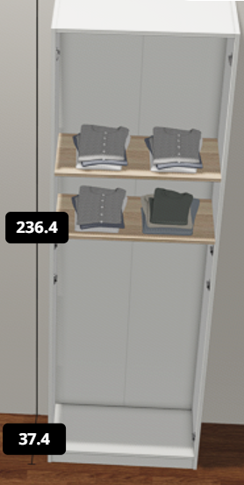
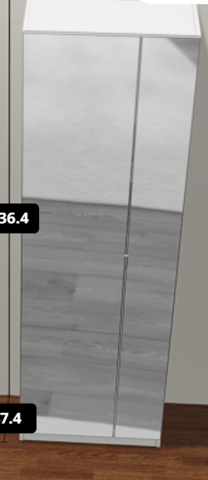

Bagno piano terra
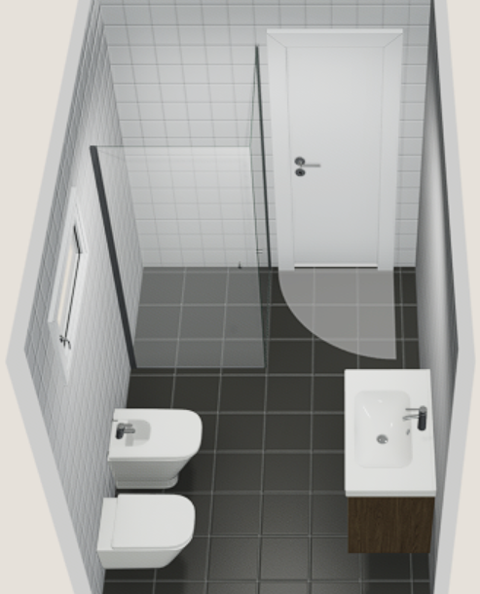

Salotto
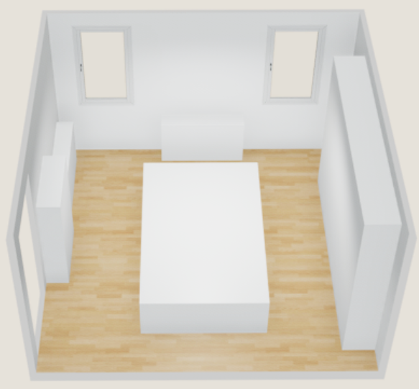

Divano aperto

Bagno ammezzato
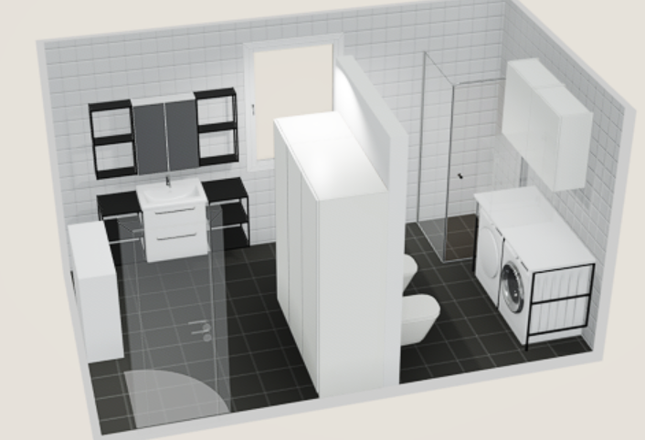

Camera matrimoniale
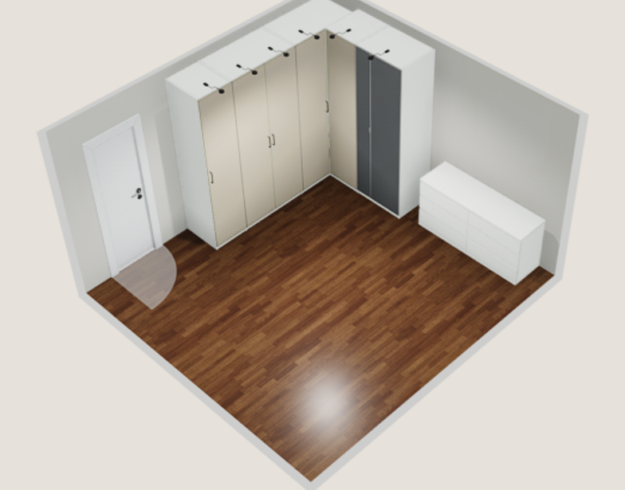

Camera bimbe
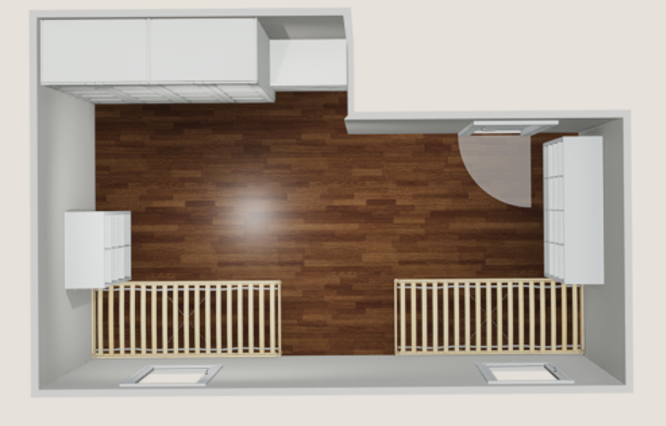
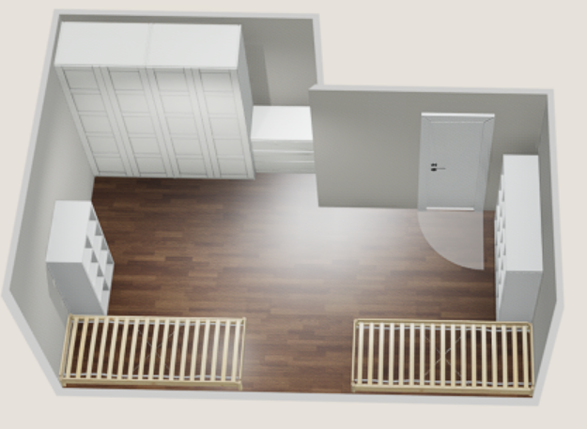

Bagno piano primo
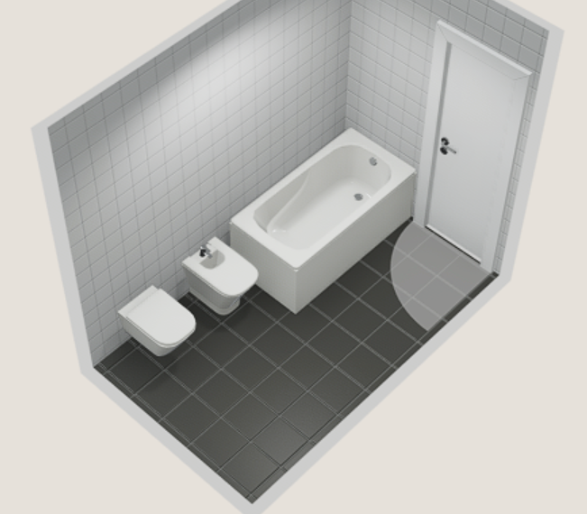

mansarda
